Trang bìa qldssp
Posts and Telecommunications Institute of Technology |  |  |  |  |  |  | Thiết kế |  | Tài liệu phát triển |  | Tên hệ thống |  | Bán đồ nội thất |  |  |  | Người tạo |  | TinNT | Ngày tạo |  | 2023-10-08
 |  |  |  |  |  |  |  |  |  |  |  |  |  |  |  |  | Người cập nhật |  | TinNT | Ngày cập nhật |  | 2023-10-08
 |  |  |  |  |  |  |  |  |  |  | Màn hình (ID) |  | Admin_Product_List |  | Màn hình (Tên) |  | Quản lý danh sách sản phẩm

 | BÁN ĐỒ NỘI THẤT Tài liệu phát triển hệ thống

 | Version 1.0

 |  |  |  |  |  |  |  |  |  | 1. Mục đích |  |  | 7. Giao diện màn hình
 |  |  |  |  |  |  |  |  |  | 2. Giới hạn hoạt động |  |  | 8. Danh sách hạng mục
 |  |  |  |  |  |  |  |  |  | 3. Giới hạn hệ thống |  |  | 9. Khái quát chức năng
 |  |  |  |  |  |  |  |  |  | 4. Chức năng liên quan |  |  | 10. Xử lý chi tiết
 |  |  |  |  |  |  |  |  |  | 5. Không bao gồm
 |  |  |  |  |  |  |  |  |  | 6. Sơ đồ

 | Lịch sử chỉnh sửa

 | Ver |  | Ngày cập nhật |  |  | Nội dung cập nhật |  |  |  |  |  |  | Người cập nhật
 |  |  |  |  |  |  |  |  |  |  |  |  |  | Ngày duyệt |  | Người duyệt |  | Ngày duyệt |  |  | Người duyệt
 | 1 |  | 2023-10-08 |  |  | Tạo mới tài liệu |  |  |  |  |  |  | TinNT

 | 1. Mục đích
 |  | Xem danh sách sản phẩm
 |  | Xóa sản phẩm không kinh doanh

 | 2. Giới hạn hoạt động
 |  | Không có

 | 3. Giới hạn hệ thống
 |  | Không có

 | 4. Chức năng liên quan
 |  | Thêm sản phẩm
 |  | Chỉnh sửa sản phẩm
 | 5. Không bao gồm
 |  | Không có

Posts and Telecommunications Institute of Technology |  |  |  |  |  |  | Thiết kế |  | Tài liệu phát triển |  | Tên hệ thống |  | Bán đồ nội thất |  |  |  | Người tạo |  | TrungNH | Ngày tạo |  | 2018-01-10
 |  |  |  |  |  |  |  |  |  |  |  |  |  |  |  |  | Người cập nhật |  |  | Ngày cập nhật
 |  |  |  |  |  |  |  |  |  |  | Màn hình (ID) |  | Admin_Product_List |  | Màn hình (Tên) |  | Quản lý danh sách sản phẩm

Màn hình Admin_Product_List
 | 6. Sơ đồ

Khởi động
hệ thống

màn hình Quản lý danh sách sản phẩm

Product

 | Table

 |  |  | № | Loại | Tên |  |  |  |  |  | I/O | Ghi chú
 |  |  | 1 | M | Product |  |  | Table sản phẩm |  |  | O
 |  |  | 2 | V
 |  |  | 4
 |  |  | 5
 |  |  | 6
 |  |  | 7
 |  |  | 8
 |  |  | 9
 |  |  | 10

 |  |  |  | ※ Loại (M: Master / T: Transaction table / Ⅰ: INI file / W: work table / V: view / S: stored procedures / L: SQL loader / F: file)

Quản lý danh sách sản phẩm
Posts and Telecommunications Institute of Technology |  |  |  |  |  |  | Thiết kế |  |  | Tài liệu phát triển | Tên hệ thống |  |  |  | Hệ thống bán đồ nội thất |  |  |  |  |  | Người tạo |  | Ngày tạo
 |  |  |  |  |  |  |  |  |  |  |  |  |  |  |  |  |  |  |  |  | Người cập nhật |  | Ngày cập nhật
 |  |  |  |  |  |  |  |  |  |  | Màn hình (ID) |  |  |  | Admin_Product_List |  | Màn hình (Tên) |  |  |  | Quản lý danh sách sản phẩm

 | 7. Giao diện màn hình
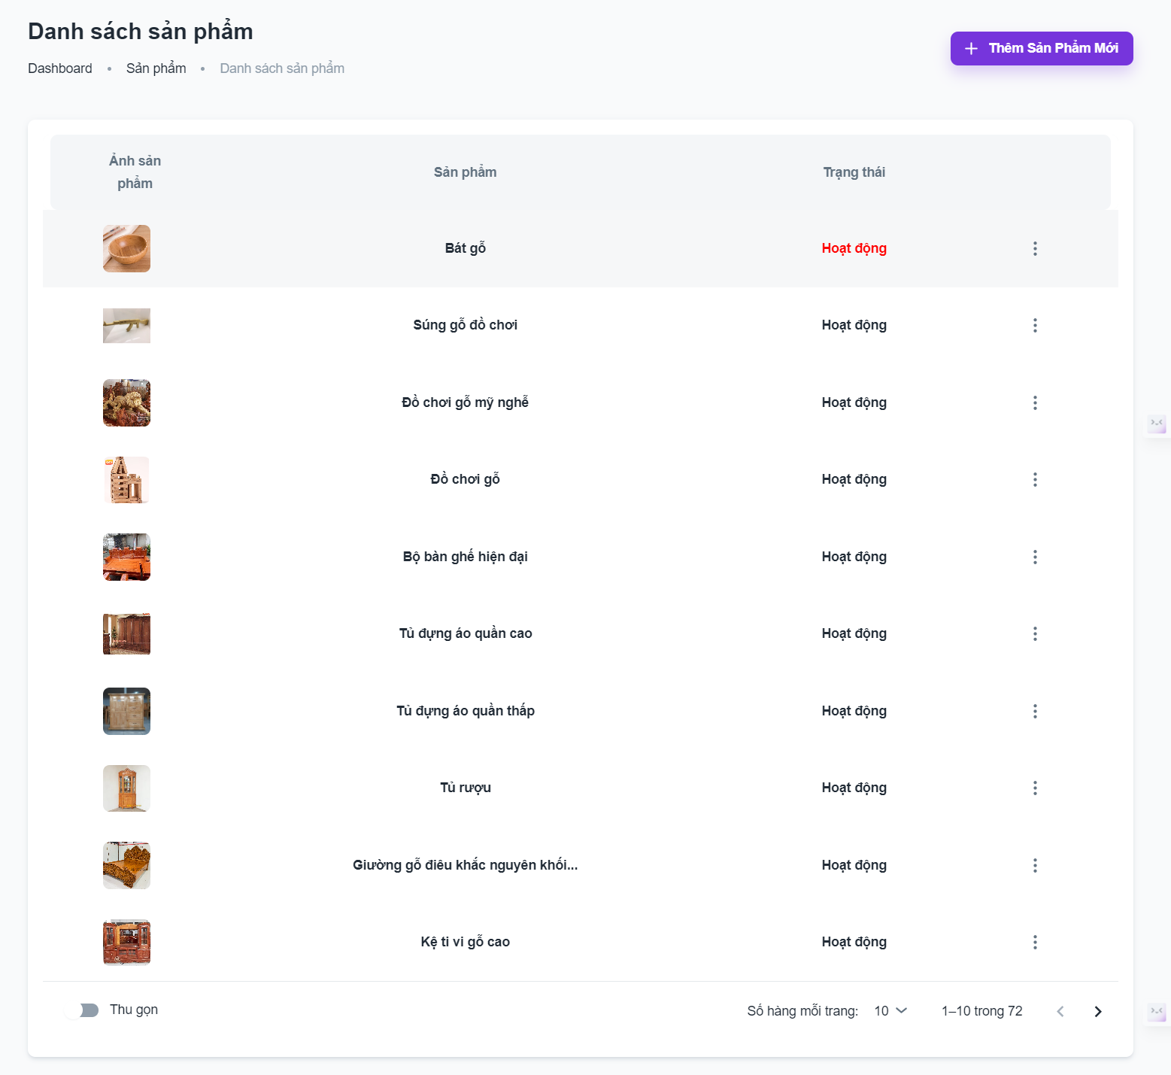

 | 8. Danh sách hạng mục

 |  | [Vùng bảng]
 |  | № | Tên hạng mục |  |  |  |  |  | Control |  |  | Ghi chú
 |  | 1 | Bảng danh sách sản phẩm |  |  |  |  |  | TableView
 |  | 2 | Ảnh sản phẩm |  |  |  |  |  | ImageView
 |  | 3 | Tên sản phẩm |  |  |  |  |  | TextView
 |  | 4 | Trạng thái sản phẩm |  |  |  |  |  | TextView
 |  | 5 | Danh sách hoạt động |  |  |  |  |  | Button
 |  | 6 | Hoạt động xóa |  |  |  |  |  | Button |  |  | Bấm vào sẽ xóa sản phẩm
 |  | 7 | Hoạt động chỉnh sửa |  |  |  |  |  | Button |  |  | Bấm vào sẽ di chuyển đến màn hình chỉnh sửa sản phẩm

 |  | [Vùng nút]
 |  | № | Tên hạng mục |  |  |  |  |  | Control |  |  | Ghi chú
 |  | 1 | Thêm sản phẩm mới |  |  |  |  |  | Button |  |  | Bấm vào sẽ di chuyển đến màn hình thêm sản phẩm

 |  | [Vùng điều khiển]
 |  | № | Tên hạng mục |  |  |  |  |  | Control |  |  | Ghi chú
 |  | 1 | Số hàng mỗi trang |  |  |  |  |  | SelectView
 |  | 2 | Trang |  |  |  |  |  | TextView
 |  | 3 | Trang trước |  |  |  |  |  | Button
 |  | 4 | Trang sau |  |  |  |  |  | Button
 |  | 5 | Thu gọn |  |  |  |  |  | Switch |  |  | Chọn thu gọn sẽ giảm chiều cao của mỗi dòng trong bảng

 | 9. Khái quát chức năng
 |  | (1) Hiển thị ban đầu
 |  |  | 1. Hiển thị danh sách sản phẩm theo thứ tự sản phẩm mới nhất, tối đa 10 sản phẩm 1 trang

 |  | (2) Xử lý chuyển trang
 |  |  | 1. Nhấn vào Trang sau sẽ hiện 10 sản phẩm kế tiếp
 |  |  | 2. Nhấn vào trang trước sẽ hiện 10 sản phẩm trước đó
 |  |  | 3. Nếu đang ở trang 1 sẽ không nhấn về trước được
 |  |  | 4. Nếu đang ở trang cuối sẽ không nhấn về sau được
 |  | (3) Xử lý đổi số lượng sản phẩm trong trang
 |  |  | 1. Nhấn vào số item trang hiện tại, hiện combo box lựa chọn xem 5, 10, 25 sản phẩm trên 1 trang
 |  |  | 2. Ấn chọn số lượng sẽ tự động quay lại trang 1 và cập nhật số trang dựa trên kết quả vừa chọn

Posts and Telecommunications Institute of Technology |  |  |  |  |  |  | Thiết kế |  |  | Tài liệu phát triển | Tên hệ thống |  |  |  | Hệ thống bán đồ nội thất |  |  |  |  |  | Người tạo | TrungNH | Ngày tạo | 2018-01-10
 |  |  |  |  |  |  |  |  |  |  |  |  |  |  |  |  |  |  |  |  | Người cập nhật |  | Ngày cập nhật
 |  |  |  |  |  |  |  |  |  |  | Màn hình (ID) |  |  |  | Login |  | Màn hình (Tên) |  |  |  | Màn hình đăng nhập

 | 10. Xử lý chi tiết
 |  | (1) Hiển thị ban đầu
 |  |  | 1. Thực hiện khởi tạo màn hình ban đầu

 |  |  |  | [Vùng nhập]
 |  |  |  | № | Tên hạng mục |  |  |  | Nội dung hiển thị |  |  |  |  |  |  | Giá trị |  |  |  | Sử dụng |  | Ghi chú
 |  |  |  | 1 | Số lượng |  |  |  | Số lượng mua hàng |  |  |  |  |  |  | 1 |  |  |  | Có thể

 |  |  |  | [Vùng nút]
 |  |  |  | № | Tên hạng mục |  |  |  | Nội dung hiển thị |  |  |  |  |  |  | Giá trị |  |  |  | Sử dụng |  | Ghi chú
 |  |  |  | 1 | Nút thêm vào giỏ hàng |  |  |  | Thêm vào giỏ hàng |  |  |  |  |  |  |  |  |  |  | Có thể
 |  |  |  | 2 |  |  |  |  |  |  |  |  |  |  |  |  |  |  |  | Có thể
 |  |  |  | 3 |  |  |  |  |  |  |  |  |  |  |  |  |  |  |  | Có thể

 |  | (2) Xử lý đặt hàng
 |  |  | 1. Nhấn nút thêm vào giỏ hàng thì thực hiện xử lý.
 |  |  | 2. Xử lý check
 |  |  |  | a. Check hạng mục
 |  |  |  | № | Tên hạng mục |  |  |  | Nội dung check |  |  |  |  |  |  |  |  | Message
 |  |  |  | 1 | Số lượng |  |  |  | Vượt quá số lượng tồn kho hoặc bé hơn 1 |  |  |  |  |  |  |  |  |  | QUANTITY_EXEED
 |  |  |  | 2
 |  |  |  | 3
 |  |  |  | 4

 |  |  | 3. Xử lý thêm giỏ hàng
 |  |  |  | Đối tượng |  |  |  | Truy xuất
 |  |  |  | CART |  |  |  |  | Product.quantity |  |  |  | ＝ | parseInt([Vùng nhập].text)
 |  |  |  |  |  |  |  |  |  |  |  |  | ＝ | [Vùng nhập].text.toString()

 |  |  |  | Thông báo |  | Trường hợp |  |  |  |  |  |  |  |  |  |  |  | Message Code
 |  |  |  | SUCCESS |  | Thêm sản phẩm thành công |  |  |  |  |  |  |  |  |  |  |  | ADD_TO_CART_SUCCESS
 |  |  |  | FAIL |  | Thêm sản phẩm thất bại |  |  |  |  |  |  |  |  |  |  |  | ADD_TO_CART_FAILED

